Spécifications d'Architecture
Spécifications d'architecture |  |  | Spécifications techniques |  |  |  |  |  |  | Autres
Applications | Middleware | Data | Partie Applicative |  |  | Partie Platforme | Les différentes Couches
 |  |  | Front | MiddleWare local | Proxy |  | Couche Services | Composants (virtualisés X2) | Data
1 couche présentation qui permettra à l'utilisateur d'utiliser les fonctionnalités | Liason sécurisé pour le endpoint. Elle est interopérable pour les systèmes hétérogènes, vérifie l'authenticité des applications, asynchrone, reçoit un message et retourne un message en réponse | Persistance des infos MongoDB 1 entrepôt pour les sources documentaires et 1 autre pour stockage des composants réutilisables | Interchangeable pour chaque plateformes | Couche d'abstraction permet un appel vers les différentes APIs. | Communication avec la plateforme | 1 partie Service | Ensemble des services ainsi que la documentation développeur nécessaire à l'utilisation des services | 1 seul endpoint | Comporte les systèmes de gestion de base de données (R/noSQL) | Suivi de livraison si possible utiliser un composant réutilisable type MAP et étudiez la possibilité d'utiliser un socket en temps réel
1 couche de composants locaux qui servent à faire les traitement locaux pour le fonctionnement de l'application. Elle invoque les services distants | La couche services expose tous les services offerts par la plateforme en une seule façade + documentation technique des services aux dév |  | Sécurisé à l'aide de routes autorisées et data restrictions | Messages normalisés (sucess / faillure / pending...) avec UI spécifiques |  | 1 partie micro-services virtualisée en 2 machines | Contrôleur de résolution pour le type et la version de l'application, la demande, les droits de l'utilisateur vis à vis de la demande. Il appellera alors en fonction de ces vérifications le bon contrôleur d'exécution transactionnel | Contrôleur d'exécution transactionnel des micros services, en charge d'orchestrer le travail des plugins et de gérer les transactions | Un système de supervision & reporting devra être en place pour surveiller et optimiser l'acquisition des données | La gestion des comptes utilisateurs avec une application lourde C# (Microsoft SQL SERVER) L'authentification sur ce serveur BDD doit être gérer en mode mixte (SQL SERVER) L'intégrité référentielle doit être déployée pour la gestion des données. Une connexion doit être créée pour chaque utilisateur (Server). La connexion sera mappée sur un compte utilisateur de BDD. Gestion des privilèges a travers des rôles de base de données et des schémas utilisateurs. Logs de transactions et le système de sauvegarde au travers d'une stratégie appropriée.
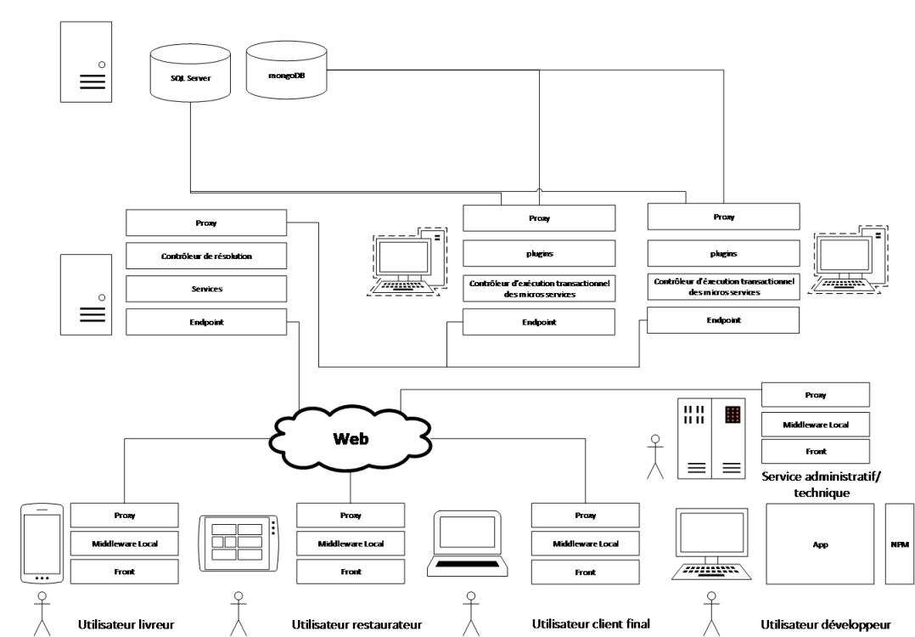
1 couche de communication qui assure la sécurité de la communication, adhère au protocole de communication imposée par la plateforme, elle fournit les informations de sécurité, elle fournit les informations d'applications | Le contrôleur de résolution vérifie les autorisations via user token, autorise ou non à la demande en fonction des droits attribués à l'utilisateur, examine la demande contenue dans le message, l'application invocatrice et son numéro de version et redirige alors vers le bon micro service ou méta service |  |  |  |  | 1 partie data avec serveur 1 serveur BDD SQL et 1 serveur NoSQL | Le proxy appelle la bonne machine virtuelle (load-balacing) | Les plugins en charge de la réalisation d'une partie du micro-service |  | MongoDB pour la gestion des données applicatives
Uniquement pour app commercial/technique, elles doivent être architecturées autour des techniques de composants graphiques réutilisables et elles sont dynamiques | Le proxy recupere les stats de performances des serveurs virtuels (load balancing) et routera le message sur le serveur le plus disponible |  |  |  |  |  |  | Le proxy qui dirigera la demande sur le type de bases de données nécessaires au traitement de la demande |  | Documentation détaillé des API
 | Le micro-service ou méta-service gère les opérations transactionnelles. Il exécute une tâche et compose le message de réponse |  |  |  |  |  |  |  |  | Les messages de retour normalisé avec des bonnes pratiques
 | Les composants proposent des actions spécialisées. Ils sont agrégés par les micro-services |  |  |  |  |  |  |  |  | Application pour le développeur tiers doit être en lien avec un service NPM (composants réutilisables)

